상품제안서
에코라이프 휴대용 패션 보온보냉가방 도시락 가방(대) | 상품코드: F26794

 |  |  |  |  |  |  | 02-412-0044 | www.easy1.co.kr
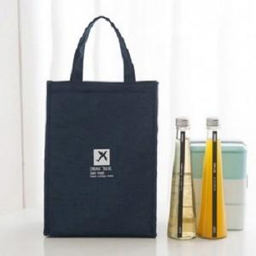

【상세/제작정보】 | 기본수량 미만 인쇄시 비용 추가.

【인쇄/포장옵션】 | 실크 / 포장불가능

【공급단가】 | 수량 | 130~ | 260~ | 500~ | 1,000~ | 3,000~
*VAT별도 | 단가 | 5,000원 | 4,920원 | 4,800원 | 4,680원 | 4,600원

【상품 URL】 | http://www.easy1.co.kr/src/goods_detail.php?gdno=26794

